2023_data
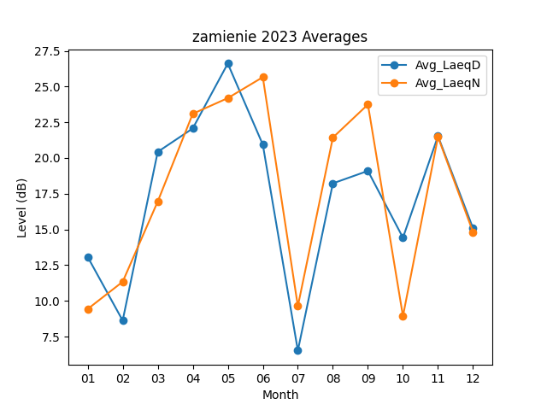
Month | Avg_LaeqD | Avg_LaeqN
01 | 13.077419355 | 9.4258064516
02 | 8.6214285714 | 11.335714286
03 | 20.429032258 | 16.951612903
04 | 22.07 | 23.096666667
05 | 26.612903226 | 24.193548387
06 | 20.936666667 | 25.66
07 | 6.5193548387 | 9.6258064516
08 | 18.225806452 | 21.432258065
09 | 19.096666667 | 23.746666667
10 | 14.419354839 | 8.9290322581
11 | 21.533333333 | 21.476666667
12 | 15.077419355 | 14.809677419

